INTRODUCTION
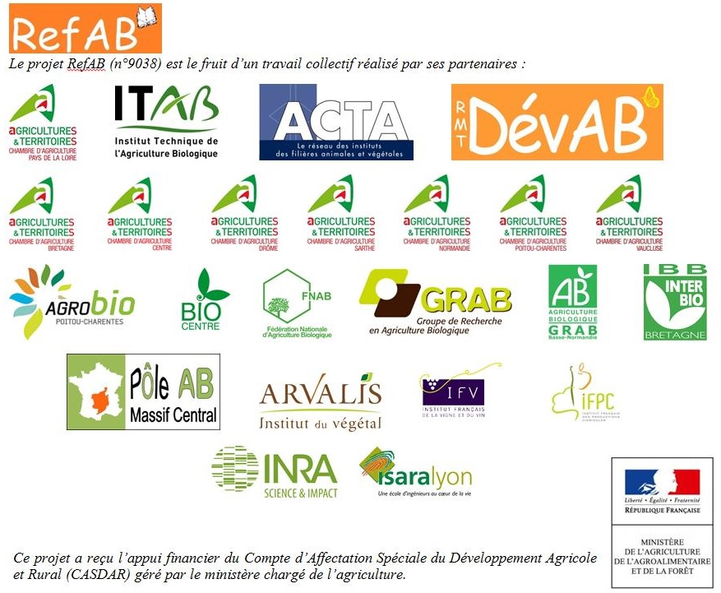

Ce document a été plus particulièrement élaboré avec l'aide de Florence Letailleur, CA Sarthe ; Catherine Experton et Laetitia Fourrié, ITAB ; Anis Ben Younes et Céline Cresson, ACTA ; Emmanuelle Pautrat et Alexandre Dumontier, CRA Centre ; Claire Boudeau-Blanchard, GRAB Normandie ; Stanislas Lubac, Inter Bio Bretagne ; Gilles Libourel, GRAB Avignon ; Mélise Willot, FNAB.

